Lineas Avaya
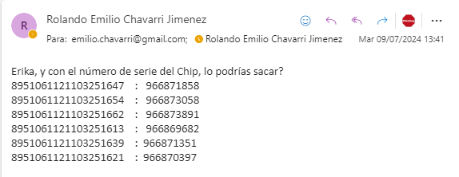
966871858
966873058
966873891
966869682
966871351
966870397

